Titel
Statistik 2016:12

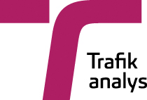

 | Vägtrafikskador 2015
 | Road traffic injuries 2015

 | Publiceringsdatum: 2016-04-27
 | Tabellerna 5.3 och 5.4 för 2015 publiceras senare.

 | Kontaktperson:
 | Trafikanalys
 | Maria Melkersson
 | tel: 010-414 42 16, e-post: maria.melkersson@trafa.se

